Sheet1
- Kolom ini untuk apa .?
- Diisi manual atau otomatis ?
- Jika otomatis, ambil dari mana ?
1
- Kolom ini untuk apa .?
- Diisi manual atau otomatis ?
- Jika otomatis, ambil dari mana ?
2

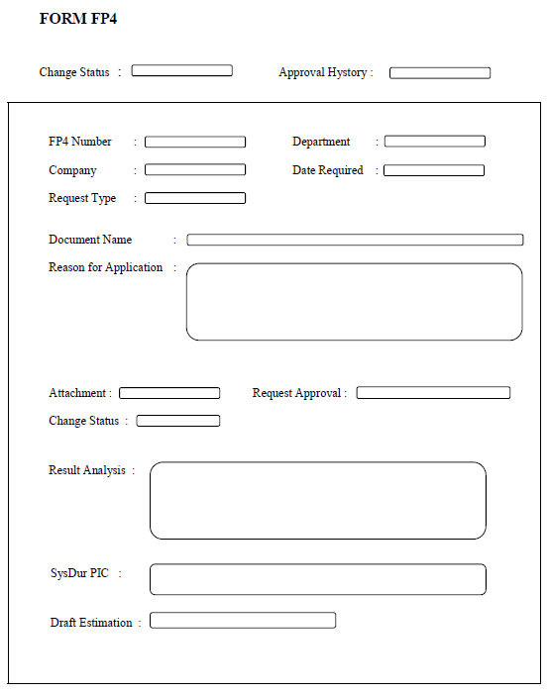
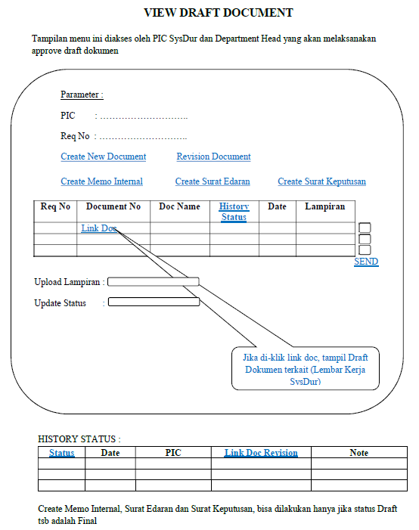

6
- Kolom PIC ini untuk apa .?
- Diisi manual atau otomatis ?
- Jika otomatis, ambil darimana ?

7
3
- Kolom Req No ini untuk apa .?
- Diisi manual atau otomatis ?
- Jika otomatis, ambil dari mana ?

Pilihan cek box pada Request Type isinya apa saja .?

8
- Tabel ini untuk apa .?
- Inputannya dari mana ?
4

Pilihan cek box pada Request Approval isinya apa saja .?
9
Upload lampiran untuk apa ?
Send ke siapa ?
11

10
- Update status untuk apa ?
- Isinya apa ?
Pilihan cek box pada Change Status isinya apa saja .?
5

12
- Tabel ini untuk apa .?
- Inputannya dari mana ?

